輪框拓展權重設定
＊當 1,2 軸 同時出現 wild 時，依照權重決定是否拓展輪框

Rand 中 “ 不長 “
Main Game 盤面拓展權重表 | 不長 | 長一排 | 長兩排
權重 | 50 | 25 | 25

Free Game 盤面拓展權重表 | 不長 | 長一排 | 長兩排
權重 | 89 | 10 | 1

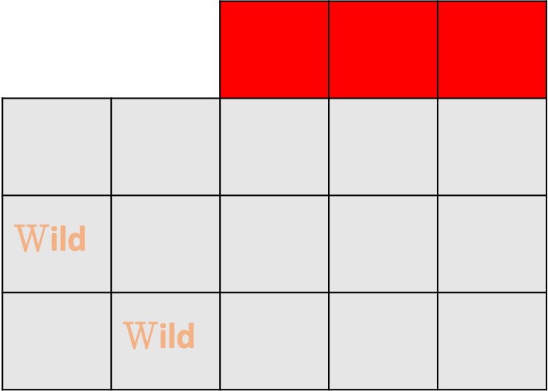



Rand 中 “ 長一排 “

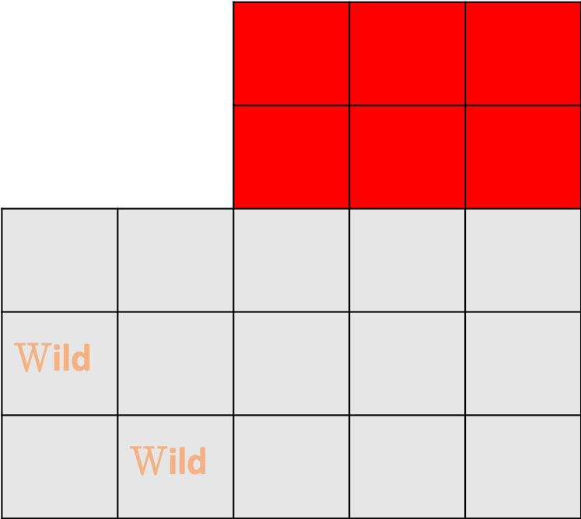

Rand 中 “ 長一排 “

